상품제안서
파스텔톤 자바라 거치대(스마트폰용) | 상품코드: F01203

 |  |  |  |  |  | 02-412-0044 | www.easy1.co.kr
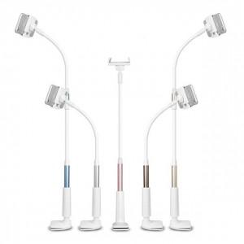

【상세/제작정보】 | ★인쇄는★ -1개 ~ 300개 경우 기본인쇄비+제판+필름비용, 총 6만원 적용됩니다. (부가세 별도) -301개 이상의 경우 추가금액 없이 도당(210원) 단가만 적용됩니다. (부가세 별도)

【인쇄/포장옵션】 | 실크 / 포장지포장

【공급단가】 | 수량 | 100~ | 500~ | 1,000~ | 3,000~
*VAT별도 | 단가 | 6,440원 | 6,200원 | 5,960원 | 5,720원

【상품 URL】 | http://www.easy1.co.kr/src/goods_detail.php?gdno=1203

